1.grafana install(Ubuntu)
1.以下のコマンドを順序に実行
sudo apt update
sudo apt upgrade -y

sudo apt --fix-broken install | ⇒「0 upgraded, 0 newly installed, 0 to remove」と表示される

2.インストール用のツールを準備
sudo apt-get install -y apt-transport-https wget gnupg

wget --version
gpg --version

3.APT Keyringsディレクトリーを作成
sudo mkdir -p /etc/apt/keyrings

ls -ld /etc/apt/keyrings | ⇒「drwxr-xr-x …」と表示される

4.Grafana 公式の GPG Keyを導入
sudo wget -O /etc/apt/keyrings/grafana.asc https://apt.grafana.com/gpg-full.key
sudo chmod 644 /etc/apt/keyrings/grafana.asc
ls -l /etc/apt/keyrings/grafana.asc | ⇒「-rw-r--r-- 1 root root ... grafana.asc」と表示される

5.Grafana download data source 設定
echo "deb [signed-by=/etc/apt/keyrings/grafana.asc] https://apt.grafana.com stable main" | sudo tee /etc/apt/sources.list.d/grafana.list
cat /etc/apt/sources.list.d/grafana.list | ⇒「deb [signed-by=/etc/apt/keyrings/grafana.asc] https://apt.grafana.com stable main」と表示される

6.APTを更新
sudo apt update

7.Grafanaインストール
apt-cache policy grafana
sudo apt-get install grafana | ⇒「Do you want to continue? [Y/n]」が出たらYと入力してEntrer

grafana -v | ⇒バージョン確認

8.Grafanaを起動する
sudo systemctl start grafana-server
sudo systemctl status grafana-server | ⇒状態確認
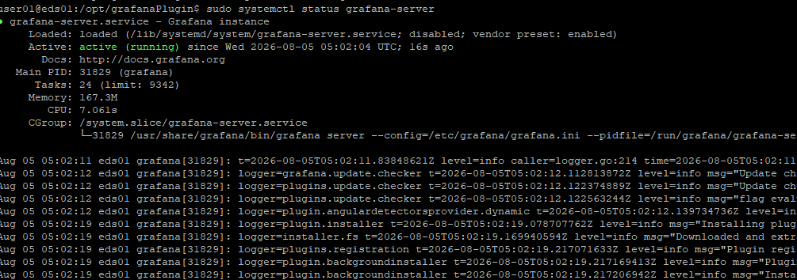

9.GrafanaをOS起動時に自動起動と設定（オプション）
sudo systemctl enable grafana-server

10.GrafanaのデフォルトPort利用状況確認
sudo ss -lntp | grep 3000 | ⇒「LISTEN 0 4096 127.0.0.1:3000 …」を表示される

11.Grafana UIを確認
ブラウザでURLを「IP:3000」で確認する | ⇒User：admin パスワード:admin

2.install and config plugin
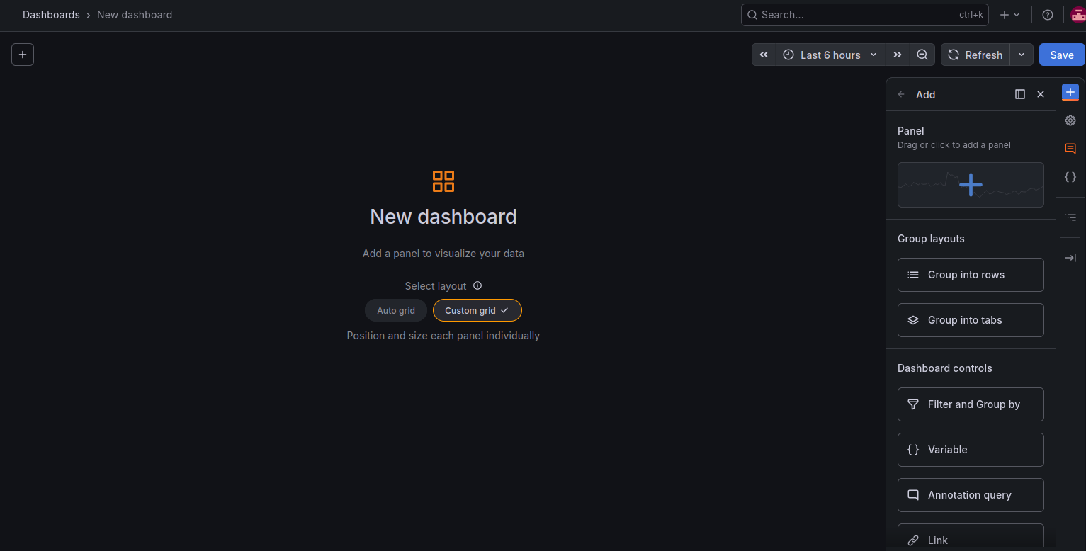
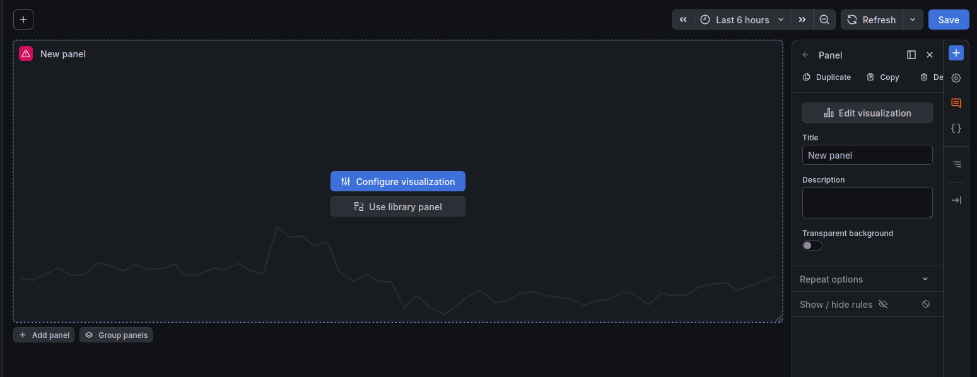
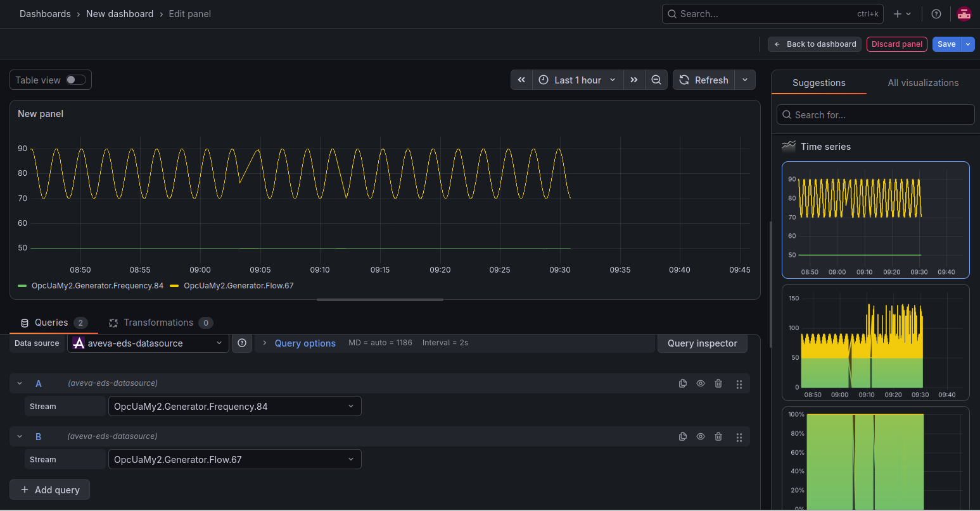
１．EDS for grafana専用Pluginをダウンロード
URL: | https://github.com/AVEVA/sample-eds-grafana_plugin-datasource
 | 以下のいずれの方法でPluginをダウンロードする
 |  | 方法１：ZIPをダウンロード |  |  |  | 方法２：（Gitをインストールしてある前提）
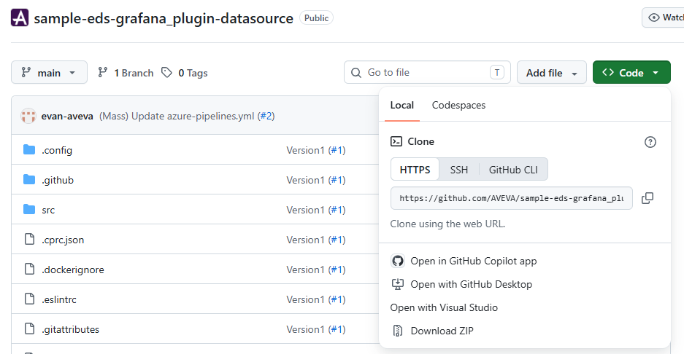
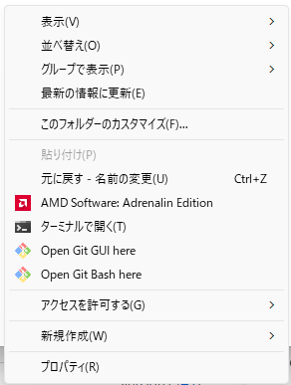
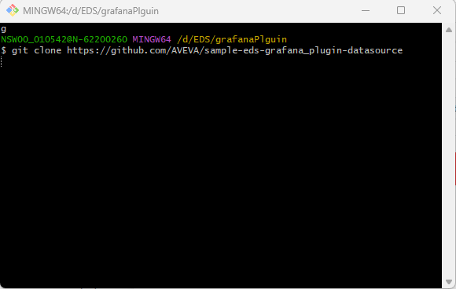

2.PluginをGrafanaのPlugin専用ディレクトリーへコピーする
sudo chmod -R 777 /var/lib/grafana/plugins |  |  |  |  | ⇒まずPluginsディレクトリーの権限を設定する

winSCP/コマンドで「１」でダウンロードしたフォルダーをコピーする（略）
sudo mv sample-eds-grafana_plugin-datasource aveva-eds-datasource

3.Pluginをインストール
sudo apt update |  |  | ⇒まずNodejsをインストール
sudo apt install -y curl ca-certificates
curl -fsSL https://deb.nodesource.com/setup_20.x | sudo -E bash -
sudo apt install -y nodejs

node -v npm -v |  |  | ⇒Nodejsバージョン確認

cd /var/lib/grafana/plugins/aveva-eds-datasource

npm install
npm run build 若しくは npm run test

sudo nano /etc/grafana/grafana.ini |  |  |  | ⇒「;allow_loading_unsigned_plugins」を「allow_loading_unsigned_plugins = aveva-eds-datasource」と修正して「Ctl+X」で「Y」を選択して保存

sudo systemctl restart grafana-server
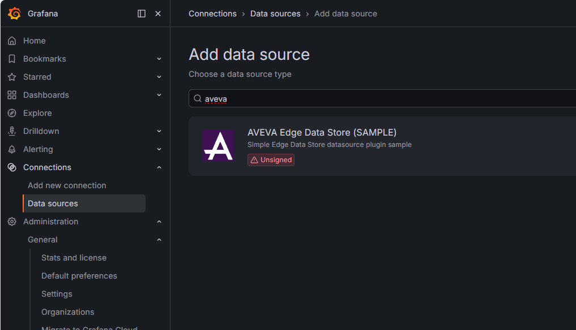
4.PluginをGrafana UIで確認

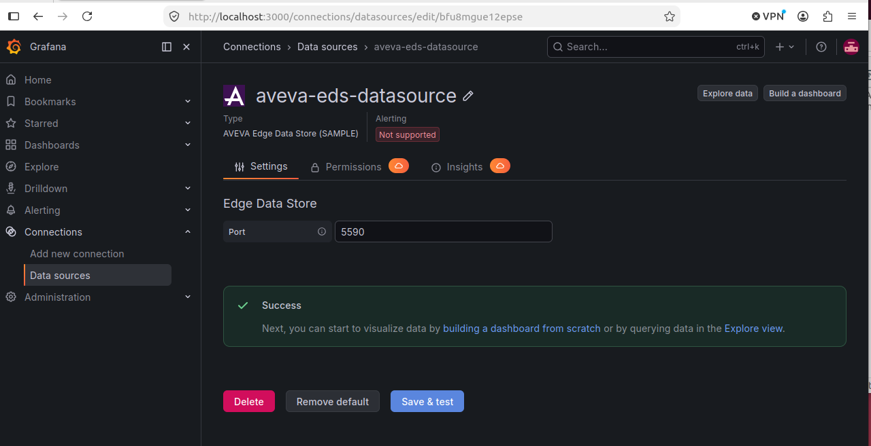
5.Grafana UIでEDS Datasourceを追加してDashboardを作成してデータを可視化させる
 | ※注意：EDSは必ずlocalhost/127.0.0.1ではないといけないためGrafanaも同じサーバーにインストール必要が、違うサーバーにインストールしたい場合は、NginxなどのReverse Proxyを利用必要

